表紙
要件定義計画成果物サンプル＆ガイド
成果物関連図

 |  | 第1.10版

 |  | 2018年08月29日

この 作品 は | クリエイティブ・コモンズ 表示 - 継承 4.0 国際 ライセンス | の下に提供されています。
要件定義フレームワーク©2018 TIS INC. クリエイティブ・コモンズ・ライセンス（表示-継承 4.0 国際）

要件定義全体成果物関連図
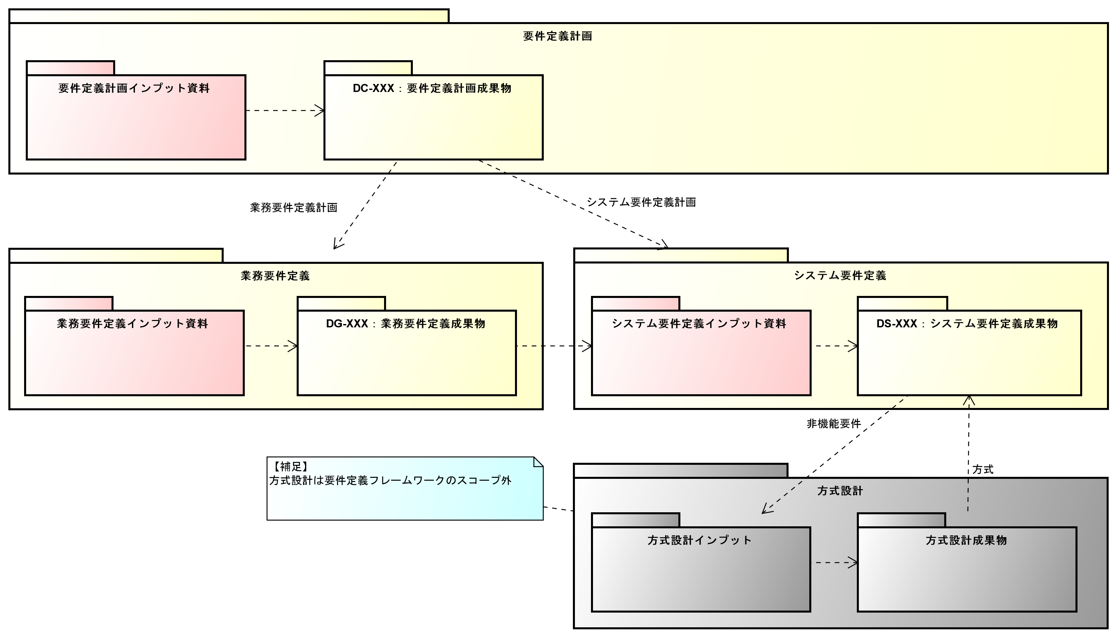
要件定義全体成果物関連図

要件定義計画成果物関連図
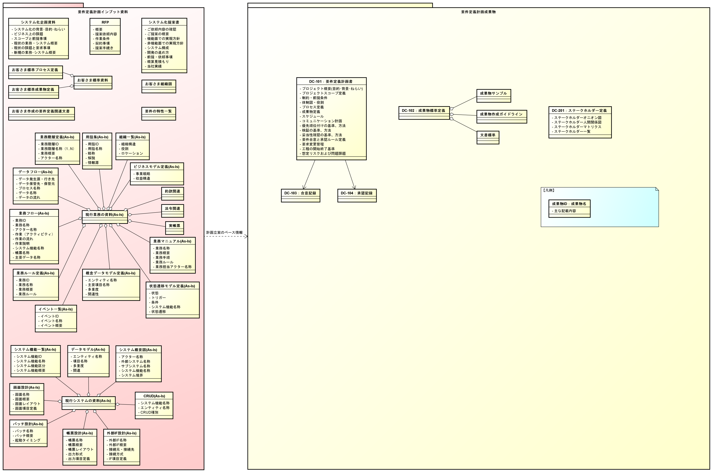
要件定義計画成果物関連図

